상품제안서
고급오죽선 기성 전통부채 | 상품코드: S37159

 |  |  |  |  |  |  | 02-713-8555 | www.synergygift.co.kr
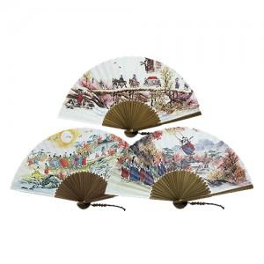

【상세/제작정보】 | 매듭포함(색상,모양 랜덤) / 케이스 포함

【인쇄/포장옵션】 | 실크 / 종이케이스

【공급단가】 | 수량 | 100~ | 300~ | 500~ | 1,000~ | 3,000~
*VAT별도 | 강강수월래 | 4,550원 | 4,480원 | 4,370원 | 4,200원 | 4,020원
 | 결혼 | 4,550원 | 4,480원 | 4,370원 | 4,200원 | 4,020원
 | 그네(품절) | 4,550원 | 4,480원 | 4,370원 | 4,200원 | 4,020원

【상품 URL】 | https://www.synergygift.co.kr:443/src/goods_detail.php?gdno=37159

